界面&功能
界面相关 |  |  |  |  | 功能规则

 | 功能入口
 | 角色界面点击【境界】页签打开界面

 | 境界主界面

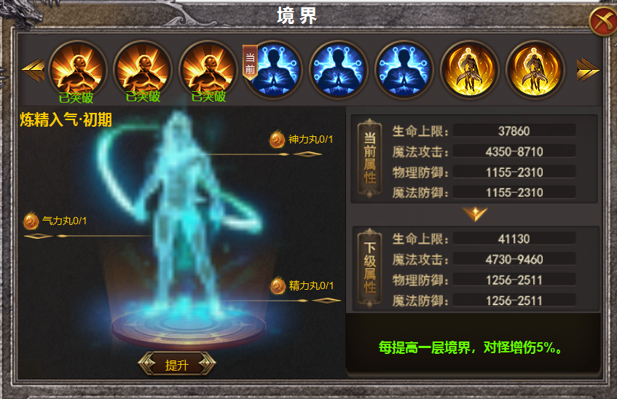
1

 |  | 1 | 境界列表 |  | 1 | 境界列表
 |  |  | ▶ | 三种境界图标，滑动箭头，框体，【当前】标记 |  | ▶ | 境界共有三个大境界，炼精化气，炼气化神，炼神化虚，
 |  | 2 | 阶段详情 |  |  |  | 每个境界前中后三个阶段，每个阶段有三层，共计27层。
 |  |  | ▶ | 背景原画，提升按钮，横线指引标记 |  | ▶ | 区域可左右滑动，已突破的点击显示：已突破。未突破的点击显示：请先突破上层。
2
 |  | 3 | 属性 |  |  | ▶ | 每个境界使用相同的icon，共三种，代表前中后期。
3
 |  |  | ▶ | 属性框体UI，向下的箭头 |  | ▶ | 已突破的下方显示已突破，当前境界显示小标记 【当前】
 |  | 4 | 框体 |  | 2 | 详情
 |  |  |  |  |  | ▶ | 区域显示背景原画，左上角显示当前所在阶段，区域详细展示三个层级需要的消耗。
 |  |  |  |  |  | ▶ | 消耗品处显示icon，拥有数量和消耗数量，消耗品分为：精力丸，气力丸，神力丸，
 |  |  |  |  |  | ▶ | 点击提升可提升阶段，材料不足时提示：材料不足
 |  |  |  |  |  | ▶ | 每个阶段分为三层，每次点提升，当前小阶段的消耗品模块隐藏，直至三层满后按钮变为突破，再次点击，切换到下一个境界界面。
 |  |  |  |  | 3 | 属性栏
 |  |  |  |  |  | ▶ | 功能开启时当前属性显示初期，下阶属性显示中期。
 |  |  |  |  |  | ▶ | 满级时下级属性隐藏，显示：当前境界已达最大等级。
 |  |  |  |  | 4 | 特殊属性提醒
4
 |  |  |  |  |  | ▶ | 每个大境界对怪增伤5%，共三层大境界。

参考图
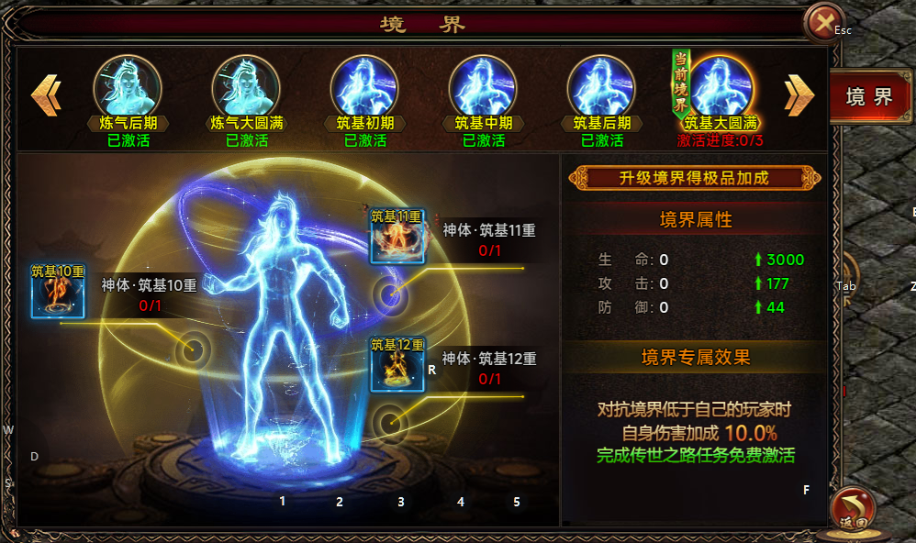
参考图

 | 其他游戏界面

